16-1.市场 商品销售分析 月
款1 | 图片 | 日期 | 合计 | 2020-01-01 | 2020-02-01 | 2020-03-01 | 2020-04-01 | 2020-05-01 | 2020-06-01 | 2020-07-01 | 2020-08-01 | 2020-09-01 | 2020-10-01 | 2020-11-01 | 2020-12-01 | 2021-01-01 | 2021-02-01 | 2021-03-01 | 2021-04-01 | 2021-05-01
38044690251 | 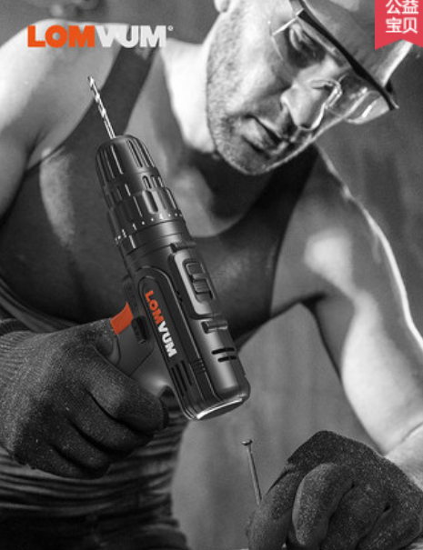 | 访客人数 G | 241947 | 0 | 0 | 0 | 0 | 0 | 24664 | 20094 | 21622 | 19050 | 19622 | 24428 | 17964 | 14180 | 12187 | 31593 | 18950 | 17593
 |  | 支付件数 M | 12635 | 0 | 0 | 0 | 0 | 0 | 1539 | 1205 | 1256 | 1077 | 988 | 1699 | 906 | 716 | 485 | 1189 | 826 | 749
 |  | 支付人数 L | 10272 | 0 | 0 | 0 | 0 | 0 | 1218 | 1001 | 1051 | 886 | 763 | 1373 | 747 | 583 | 409 | 973 | 635 | 633
 |  | 支付转化率 K | 4.2% | 0.0% | 0.0% | 0.0% | 0.0% | 0.0% | 4.9% | 5.0% | 4.9% | 4.7% | 3.9% | 5.6% | 4.2% | 4.1% | 3.4% | 3.1% | 3.4% | 3.6%
 |  | 支付金额 F | 1691253 | 0 | 0 | 0 | 0 | 0 | 203758 | 167598 | 172085 | 149311 | 137621 | 211205 | 122596 | 95164 | 64925 | 159057 | 110807 | 97126
 |  | 客单价 N | 134 | 0 | 0 | 0 | 0 | 0 | 167 | 167 | 164 | 169 | 180 | 154 | 164 | 163 | 159 | 163 | 175 | 153
 |  | 搜索人数 H | 76366 | 0 | 0 | 0 | 0 | 0 | 8167 | 6713 | 7537 | 6187 | 6549 | 8692 | 5932 | 4783 | 3378 | 7403 | 5872 | 5153
 |  | 搜索占比 P | 32% | 0% | 0% | 0% | 0% | 0% | 33% | 33% | 35% | 32% | 33% | 36% | 33% | 34% | 28% | 23% | 31% | 29%
 | https://detail.tmall.com/item.htm?id=38044690251 | 加购数 J | 19415 | 0 | 0 | 0 | 0 | 0 | 2407 | 1713 | 1921 | 1609 | 1735 | 2383 | 1403 | 1157 | 815 | 1881 | 1224 | 1167
 | 电钻 | 加购率 R | 8% | 0% | 0% | 0% | 0% | 0% | 10% | 9% | 9% | 8% | 9% | 10% | 8% | 8% | 7% | 6% | 6% | 7%
 |  | 收藏数 I | 6027 | 0 | 0 | 0 | 0 | 0 | 593 | 514 | 554 | 451 | 518 | 642 | 457 | 442 | 329 | 625 | 443 | 459
 |  | 收藏率 Q | 2% | 0% | 0% | 0% | 0% | 0% | 2% | 3% | 3% | 2% | 3% | 3% | 3% | 3% | 3% | 2% | 2% | 3%
 |  | UV价值 O | 6.99 | 0.00 | 0.00 | 0.00 | 0.00 | 0.00 | 8.26 | 8.34 | 7.96 | 7.84 | 7.01 | 8.65 | 6.82 | 6.71 | 5.33 | 5.03 | 5.85 | 5.52

款2 | 图片 | 日期 | 合计 | 2020-01-01 | 2020-02-01 | 2020-03-01 | 2020-04-01 | 2020-05-01 | 2020-06-01 | 2020-07-01 | 2020-08-01 | 2020-09-01 | 2020-10-01 | 2020-11-01 | 2020-12-01 | 2021-01-01 | 2021-02-01 | 2021-03-01 | 2021-04-01 | 2021-05-01
552953478775 | 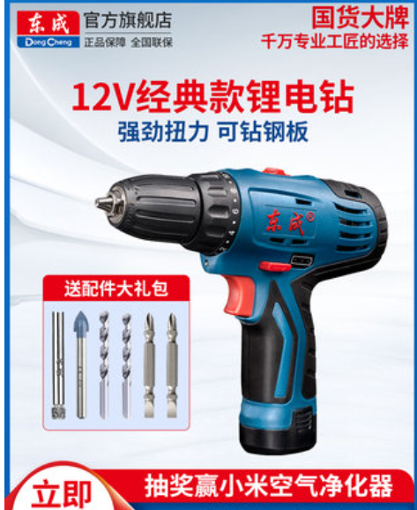 | 访客人数 G | 611610 | 0 | 0 | 0 | 0 | 0 | 50536 | 27923 | 38071 | 51424 | 64312 | 101264 | 63676 | 57393 | 32641 | 49705 | 38869 | 35796
 |  | 支付件数 M | 12519 | 0 | 0 | 0 | 0 | 0 | 1233 | 882 | 1130 | 1035 | 874 | 1712 | 1050 | 813 | 510 | 1356 | 967 | 957
 |  | 支付人数 L | 9410 | 0 | 0 | 0 | 0 | 0 | 925 | 676 | 887 | 792 | 727 | 1347 | 790 | 654 | 366 | 880 | 661 | 705
 |  | 支付转化率 K | 1.5% | 0.0% | 0.0% | 0.0% | 0.0% | 0.0% | 1.8% | 2.4% | 2.3% | 1.5% | 1.1% | 1.3% | 1.2% | 1.1% | 1.1% | 1.8% | 1.7% | 2.0%
 |  | 支付金额 F | 2904609 | 0 | 0 | 0 | 0 | 0 | 288434 | 206438 | 270598 | 241010 | 207690 | 385878 | 241012 | 190990 | 126386 | 320720 | 223420 | 202033
 |  | 客单价 N | 232 | 0 | 0 | 0 | 0 | 0 | 312 | 305 | 305 | 304 | 286 | 286 | 305 | 292 | 345 | 364 | 338 | 287
 |  | 搜索人数 H | 191418 | 0 | 0 | 0 | 0 | 0 | 14127 | 10128 | 16427 | 16815 | 19209 | 29044 | 21322 | 15489 | 7679 | 16130 | 12834 | 12214
 |  | 搜索占比 P | 31% | 0% | 0% | 0% | 0% | 0% | 28% | 36% | 43% | 33% | 30% | 29% | 33% | 27% | 24% | 32% | 33% | 34%
 | https://detail.tmall.com/item.htm?id=552953478775 | 加购数 J | 19475 | 0 | 0 | 0 | 0 | 0 | 2049 | 1258 | 1715 | 1668 | 1956 | 2955 | 1666 | 1378 | 907 | 1642 | 1184 | 1097
 | 电钻 | 加购率 R | 3% | 0% | 0% | 0% | 0% | 0% | 4% | 5% | 5% | 3% | 3% | 3% | 3% | 2% | 3% | 3% | 3% | 3%
 |  | 收藏数 I | 5794 | 0 | 0 | 0 | 0 | 0 | 495 | 313 | 440 | 492 | 567 | 809 | 541 | 525 | 314 | 506 | 419 | 373
 |  | 收藏率 Q | 1% | 0% | 0% | 0% | 0% | 0% | 1% | 1% | 1% | 1% | 1% | 1% | 1% | 1% | 1% | 1% | 1% | 1%
 |  | UV价值 O | 4.75 | 0.00 | 0.00 | 0.00 | 0.00 | 0.00 | 5.71 | 7.39 | 7.11 | 4.69 | 3.23 | 3.81 | 3.78 | 3.33 | 3.87 | 6.45 | 5.75 | 5.64

